Диагностика КГ
 | ГБУЗ ЯО Областная клиническая больница
 |  | РЕГИОНАЛЬНЫЙ СОСУДИСТЫЙ ЦЕНТР
 | Отделение рентгенэндоваскулярных методов диагностики и лечения
 | 150062 Ярославль. Ул. Яковлевская 7 тел: (4852) 58-97-81
 | КОРОНАРОГРАФИЯ

ДАТА | 06.09.2014 | 14:00:00 |  |  |  | РЕНТГЕНХИРУРГ |  | Щербаков А.С.
Ф.И.О ПАЦИЕНТА | Штейн Н.М. |  |  |  |  | ОПЕРАЦИОННАЯ М/С |  | Родионова С.М.
ДАТА РОЖДЕНИЯ | 1939-06-29 |  |  |  |  | АНЕСТЕЗИОЛОГ |  | Крюкова Н.С.
ДИАГНОЗ | ОКС БПST |  |  |  |  | АНЕСТЕЗИСТКА |  | Поплавкова Е.А.
№ / ОТД. | 6092 | 35 |  |  |  | РЕНТГЕНЛАБОРАНТ |  | _________

Под м/с анестезией |  | Sol. Novocaini 0.5% |  | 10 ml | выполнена пункция |  |  | a. femoralis dex.
Установлен интродъюссер - |  |  | 6 F. | По проводнику выполнена поэтапная катетеризация:

Использованы следующие коронарографические катетеры:
 | Judkins 5 F. |  |  |  | Amplatz 5 F |  |  |  | 100
ЛКА
ПКА
Расходные материалы:

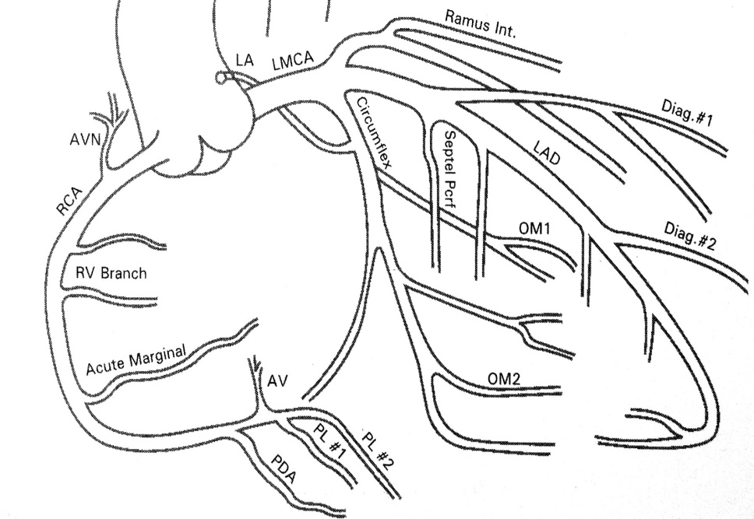
Контраст: | Ultravist 370 |  | 100 ml | Время R̕ - скопии: |  | 2:30:00 | Доза облучен. mGy: |  | 374.55
ЗАКЛЮЧЕНИЕ
 |  |  |  | Тип коронарного кровотока: |  |  | правый
 |  |  |  | Ствол ЛКА: |  | норма
 |  |  |  | Бассейн ПМЖА: норма. TIMI II. Даны интракоронарно нитраты, кровоток с улучшением TIMI II-III. Бассейн ОА: норма. TIMI III. Бассейн ПКА: нрма. TIMI III.

Рекомендовано:
1) Контроль места пункции 2) Строгий постельный режим, повязку снять после 14:00 07.09.14

Интродъюссер извлечён |  |  | CD не записан |  |  |  | Врач:____________

Операция
ГБУЗ ЯО Областная клиническая больница
РЕГИОНАЛЬНЫЙ СОСУДИСТЫЙ ЦЕНТР
Отделение рентгенэндоваскулярных методов диагностики и лечения
150062 Ярославль. Ул. Яковлевская 7 тел: (4852) 58-97-81
БАП ПМЖА

ДАТА | 06.09.2014 |  |  | РЕНТГЕНХИРУРГИ: |  |  |  | Щербаков А.С.
Ф.И.О ПАЦИЕНТА | Штейн Н.М. |  |  | ОПЕРАЦИОННАЯ М/С |  | Черткова О.Н. |  | Родионова С.М.
ДАТА РОЖДЕНИЯ | 1939-06-29 |  |  | АНЕСТЕЗИОЛОГИ |  | Молотков А.В. |  | Галкин А.В.
ДИАГНОЗ | ОКС БПST |  |  |  |  | М/С АНЕСТЕЗИСТКА |  | Поплавкова Е.А.
№ / ОТД. | 6092 | 35 |  |  |  | РЕНТГЕНЛАБОРАНТ |  | _________

Под м/с анестезией |  | Sol. Novocaini 0.5% |  | 10 ml | выполнена пункция |  |  | a. femoralis dex.
Установлен интродъюссер - |  |  | 6 F. | Использованы коронарографические катетеры:
 | Judkins 6 F |  |  |  | Amplatz 6 F |  | BackUp 6 F
ЛКА |  |  |  |  |  |  |  | 2010-05-03
ПКА |  |  |  |  |  |  |  | 4.0
Расходные материалы:


Контраст: | Юнигексол 350. |  | 200 ml | Время R̕ - скопии: |  | 1900-02-01 21:36:00 | Доза mGy: |  | 2428.45
 |  |  |  | Ход операции:
 |  |  |  | Устье ЛКА катетеризировано ппроводниковыми катетерами Zenit EX 3.56F, Launcher 4.0 6F. Коронарный проводник ангиолайн 1.1 заведен до изгиба среднего сегмента ПМЖА. Далее выполнена пластика среднего сегмента ПМЖА следующими балонами: колибри 2.0* 15, 2.5*15. Множественные попытки позиционировать стент синус 3.0*18 в пролонгированный стеноз среднего сегмента не удачны. Попытки позиционировать балон колибри 3.0*15 не удалось. Ангиографический результат удовлетворительный, кровоток TIMI 2.

Рекомендовано:
1) Строгий постельный режим – 24 часа. 2) Клопидогрель 75 мг 1 раз в сутки. 3) Тромбо АСС. 1 раз в сутки, 4) С целью профилактики контраст индуцированной нефропатии – режим гидратации NаСl 0,9%-150 мл/час, в течении суток. 5) Наблюдение врачей: рентгенхирурга, кардиолога. 6) Контроль: ЭКГ, креатинин, мочевина, КФК, электролиты, глюкоза крови, тромбоциты, ЭХО. 7) Консультация кардиохирурга!

Интродъюссер извлечён |  |  |  |  |  | Врач:____________

